Dados
PAINEL PRINCIPAL
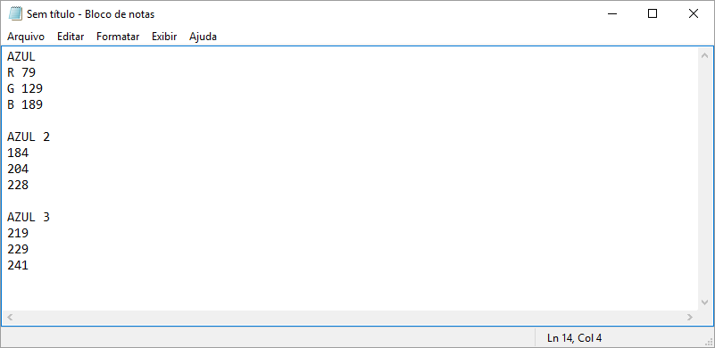
1 - RECEITAS | 2 - DESDEPESAS
1.01 - ALUGUEIS ATIVO | 2.01 - AGUA E ESGOTO
1.02 - DESCONTOS OBTIDOS | 2.02 - ALUGUEIS PASSIVOS
1.03 - JUROS ATIVOS | 2.03 - CAFÉ E LANCHES
1.04 - RECEITAS EVENTUAIS | 2.04 - COMBUSTÍVEIS
1.05 - RECEITAS DE PRODUTOS | 2.05 - DESCONTOS CONCEDIDOS
1.06 - RECEITAS DE SERVIÇOS | 2.06 - DESPESAS BANCARIAS
 | 2.07 - ENERGIA ELÉTRICA
 | 2.08 - FRETES E CARRETOS
 | 2.09 - IMPOSTOS E TAXAS
 | 2.10 - JUROS PASSIVOS
 | 2.11 - MATERIAL DE EXPEDIENTE
 | 2.12 - MATERIAL DE LIMPEZA
 | 2.13 - SERVIÇOS TERCEIROS
 | 2.14 - TELEFONES
 | 2.15 - DESPESAS EVENTUAIS

PAINEL PRINCIPAL
DADOS

